关系图
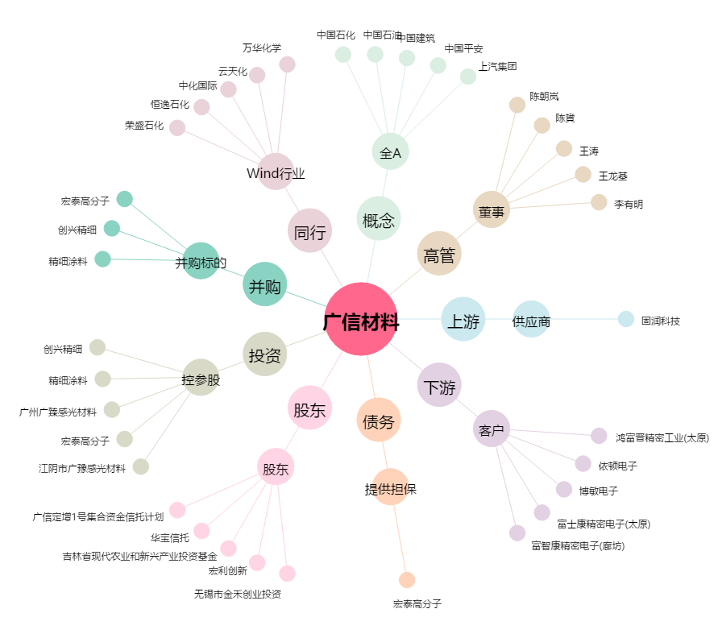
广信材料[300537.SZ] - 关系概览图

